상품제안서
밸류엠 3in1 멀티 15W 고속무선충전거치대 (갤럭시워치용,애플워치용 택 1) | 상품코드: F23775

 |  |  |  |  |  |  | 02-412-0044 | www.easy1.co.kr
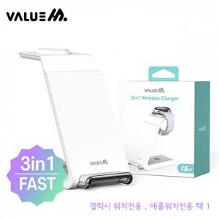

【상세/제작정보】

【인쇄/포장옵션】 | 레이저 / 포장지포장

【공급단가】 | 수량 | 50~ | 100~ | 500~ | 1,000~ | 2,000~
*VAT별도 | 갤럭시 | 15,000원 | 14,750원 | 14,370원 | 14,120원 | 13,750원
 | 애플 | 15,000원 | 14,750원 | 14,370원 | 14,120원 | 13,750원

【상품 URL】 | http://www.easy1.co.kr/src/goods_detail.php?gdno=23775

